씬2_성심_캠프장
 | 캐릭터 시작점 |  | 지형 |  |  | 상호 오브젝트 |  |  | NPC | 이벤트 발생 지점 | 몬스터 |  | 보스 몬스터 |  | 플레이어 예상 동선 | 구역 나눔

 | 배경 |  | 벽면 |  |  | 포탈

스테이지 이름 |  | Scene2. 성심 캠프장

스테이지 규격 |  | 가로 |  | 60 | 세로 | 40

스테이지 전체 배치도

 |  |  |  |  |  |  |  |  |  |  |  |  |  | 결과물

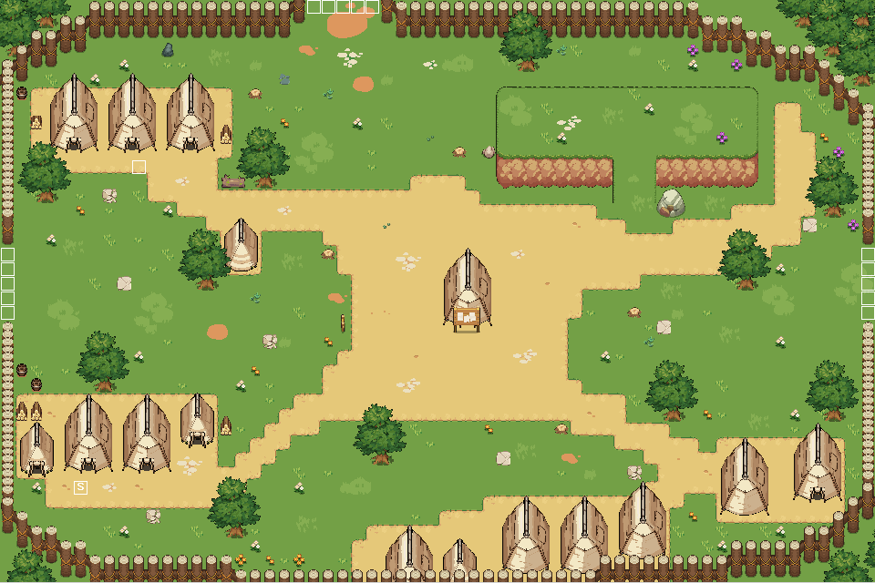

구역 별 세부 설정

 |  |  |  |  |  |  |  |  |  |  |  | 스테이지 구역으로 이동하는 포탈
1구역 주거지역

 |  |  |  |  |  |  | 희승 |  |  |  |  | 평택으로 가는 길로 이동하는 포탈

 |  |  |  |  |  |  | 셰르파
 |  |  |  |  |  |  |  |  |  |  |  | 한밭대로로 이동하는 포탈

2구역 훈련구역

 |  |  |  |  |  |  |  | 희승

 |  |  |  |  |  |  |  | 셰르파

3구역 취사구역

4구역 보급구역

씬3_성심_캠프장_인근
 | 캐릭터 시작점 |  |  |  |  |  | 맵 크기 |  |  |  |  | 상호 오브젝트 |  |  |  |  |  |  |  | NPC |  |  | 이벤트 발생 지점 |  |  |  |  | 몬스터 |  |  |  |  | 보스 몬스터 |  |  |  |  | 플레이어 예상 동선 | 구역 나눔

 | 배경 |  |  |  |  |  | 벽면 |  |  |  |  | 포탈

스테이지 이름 |  |  |  |  | Scene3. 성심 캠프장 인근

스테이지 규격 |  |  |  |  | 1구역 |  |  |  |  |  |  |  | 가로 |  |  |  | 40 |  |  |  | 세로 | 28
 |  |  |  |  | 2구역 |  |  |  |  |  |  |  | 가로 |  |  |  | 40 |  |  |  | 세로 | 28
 |  |  |  |  | 3구역 |  |  |  |  |  |  |  | 가로 |  |  |  | 40 |  |  |  | 세로 | 28
 |  |  |  |  | 4구역 |  |  |  |  |  |  |  | 가로 |  |  |  | 40 |  |  |  | 세로 | 28
 |  |  |  |  | 필드보스 구역 |  |  |  |  |  |  |  | 가로 |  |  |  | 40 |  |  |  | 세로 | 29
 |  |  |  |  |  |  |  |  |  |  |  |  |  |  |  |  |  |  |  |  |  |  |  | 맵의 디자인이 서로 연결되는 부분은 1칸씩 겹친다

스테이지 전체 배치도

 |  |  |  |  |  |  |  |  |  |  |  |  |  |  |  |  |  |  |  |  |  |  |  |  |  |  |  |  |  |  |  |  |  |  |  |  |  |  |  |  | 결과물

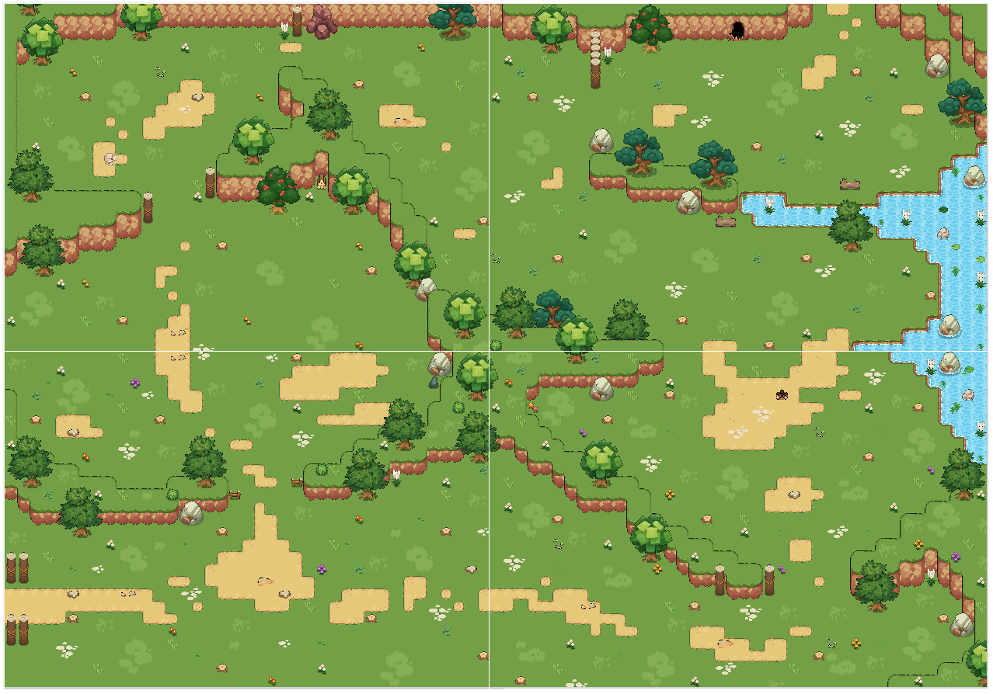
 |  |  |  |  |  |  |  |  |  |  |  |  |  |  |  |  |  |  |  |  |  |  |  |  |  |  |  |  | 고블린 |  |  |  |  | 고블린
 |  |  |  |  |  |  |  |  |  |  |  | 메롱상자

 |  |  |  |  |  |  |  |  |  |  |  |  |  |  |  |  |  |  | 메롱상자
 |  |  | 독잠자리
 |  |  |  |  |  |  |  |  |  |  |  |  |  |  |  |  |  |  |  |  |  |  |  |  | 정승나무

 |  |  |  |  |  |  |  |  |  |  |  |  |  |  |  |  |  |  |  |  |  |  |  |  |  |  |  |  |  | 메롱상자 |  |  |  |  |  | 정승나무

 |  |  |  |  |  |  |  |  |  |  | 주황삐요

 |  |  | 파란삐요 |  |  |  |  |  |  |  |  |  |  |  |  | 주황삐요

 |  |  |  |  | 주황삐 |  |  |  |  |  |  |  |  |  |  |  |  |  |  |  |  |  |  |  |  |  |  | 메롱상자
 |  |  |  |  |  |  |  |  |  |  |  |  |  |  |  |  |  |  |  |  |  |  |  |  |  |  |  |  |  |  |  |  |  |  | 메롱상자

 |  |  |  |  |  |  |  |  |  |  |  |  |  |  |  |  |  |  |  |  |  |  |  |  |  |  |  |  |  |  |  | 독잠자리

 |  |  |  |  |  |  |  |  |  |  |  |  |  | 주황삐 |  |  |  |  |  |  |  |  |  |  |  |  | 파란삐요

 |  |  |  |  |  |  |  |  |  |  |  |  |  |  |  |  |  |  |  |  |  |  |  |  |  |  |  |  |  |  |  |  |  |  |  |  |  |  |  | 파란삐
 |  |  |  |  |  |  |  |  |  |  |  |  |  |  |  |  |  |  |  |  |  |  |  |  |  |  |  |  |  |  |  |  |  |  |  |  |  |  |  | 주황삐
 |  |  |  |  |  |  |  |  |  |  |  |  |  |  |  |  |  |  |  |  |  |  |  |  |  |  |  |  |  |  |  |  |  |  |  |  | 독잠자리 |  |  | 파란삐요
 |  |  |  |  |  |  |  |  |  | 파란삐 |  |  |  |  |  |  |  |  |  |  |  |  |  |  |  |  |  |  |  |  |  |  |  |  |  |  |  |  |  | 주황삐요
 |  |  |  |  |  |  |  |  |  |  |  |  |  |  |  |  |  |  |  |  |  |  |  |  |  |  |  |  |  |  |  |  |  |  |  |  |  |  |  | 독잠자리
 |  |  |  |  |  |  |  |  |  |  |  |  |  |  |  |  |  |  |  |  |  |  |  |  |  |  |  |  |  |  | 주황삐요 |  |  |  |  |  |  |  |  | 메롱상자
 |  |  |  |  |  |  |  |  |  |  |  |  |  |  |  |  |  |  |  |  |  |  |  |  |  |  |  |  |  |  |  |  |  |  |  |  |  |  |  | 정승나무
 |  |  |  |  |  |  |  |  |  |  |  |  |  |  |  |  |  |  |  |  |  |  |  |  |  |  |  |  |  |  |  |  |  |  |  |  |  |  |  | 고블린

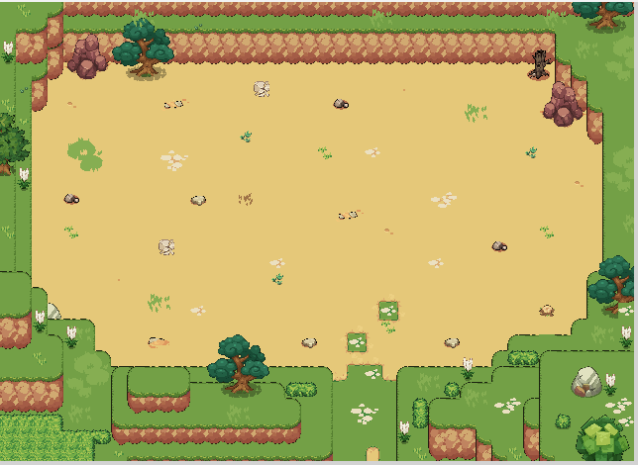

구역 별 세부 설정

1구역

 |  |  |  |  |  |  |  |  |  |  |  |  |  |  |  |  |  |  |  |  |  |  |  |  |  | 2구역으로 이동하는 포탈

 |  |  | 파란삐요 |  |  |  |  |  |  |  |  |  |  |  |  | 주황삐요 |  |  |  |  |  |  |  |  |  | 성심 캠프장으로 이동하는 포탈

 |  |  |  |  | 주황삐 |  |  |  |  |  |  |  |  |  |  |  |  |  |  |  |  |  |  |  |  | 3구역으로 이동하는 포탈

 |  |  |  |  |  |  |  |  |  |  |  |  |  | 주황삐

 |  |  |  |  |  |  |  |  |  | 파란삐

2구역

 |  |  |  |  |  |  |  |  |  |  |  |  |  |  |  |  |  |  |  |  |  |  |  |  |  | 4구역으로 이동하는 포탈

 |  |  |  |  |  |  |  |  |  |  |  |  |  |  |  |  |  |  |  |  |  |  |  |  |  | 1구역으로 이동하는 포탈

 |  |  |  |  |  |  |  |  |  |  |  | 메롱상자

 |  |  |  |  |  |  |  |  |  |  |  |  |  |  |  |  |  |  | 메롱상자
 |  |  | 독잠자리

 |  |  |  |  |  |  |  |  |  |  | 주황삐요

3구역

 |  |  |  |  |  |  |  |  |  |  |  |  |  |  |  |  |  |  |  |  |  |  |  |  |  | 4구역으로 이동하는 포탈

 |  |  |  |  |  |  |  |  |  |  |  |  |  |  |  |  |  |  |  |  |  |  |  |  |  | 1구역으로 이동하는 포탈

 |  |  |  |  |  | 메롱상자
 |  |  |  |  |  |  |  |  |  |  |  |  |  |  | 메롱상자

 |  |  |  |  |  |  |  |  |  |  | 독잠자리

 |  |  |  | 파란삐요

 |  |  |  |  |  |  |  |  |  |  |  |  |  |  |  |  |  | 독잠자리

 |  |  |  |  |  |  |  |  |  | 주황삐요

4구역

 |  |  |  |  |  |  |  |  |  |  |  |  |  |  |  |  |  |  |  |  |  |  |  |  |  | 보스 구역으로 이동하는 포탈

 |  |  |  |  |  |  |  |  |  |  |  |  |  |  |  |  |  |  |  |  |  |  |  |  |  | 2구역으로 이동하는 포탈

 |  |  |  |  |  |  |  |  |  |  |  |  |  |  |  |  |  |  |  |  |  |  |  |  |  | 3구역으로 이동하는 포탈
 |  |  |  |  |  |  |  | 고블린 |  |  |  |  |  | 고블린

 |  | 정승나무

 |  |  |  |  |  |  |  |  | 메롱상자 |  |  |  |  |  |  | 정승나무

필드보스 구역

 |  |  |  |  |  |  |  |  |  |  |  |  |  |  |  |  |  |  |  |  |  |  |  |  |  | 보스 등장 위치

 |  |  |  |  |  |  |  |  |  |  |  |  |  |  |  |  |  |  |  |  |  |  |  |  |  | 4구역으로 이동하는 포탈

